共通
森林施業記録写真（共通）

 | 施業前状況写真（遠景）
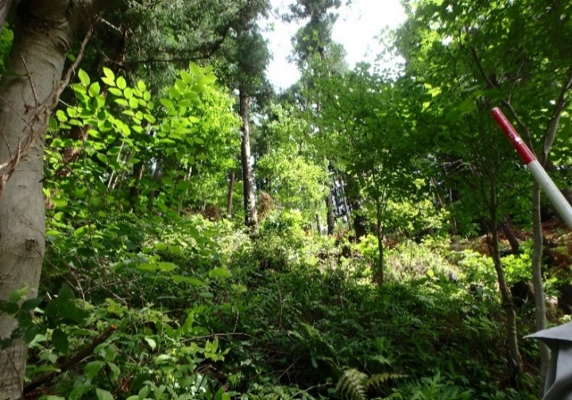
 | 撮影場所 ： ○○○‐2345

 | 実施日 ： R〇.〇.〇

件 名
施 業 種
撮影時期
施業前
○○○-2345
○○
○
○
全景
 | 【注意】
 | 施行地の全体が撮影できる地点から撮る

 | 完了写真（遠景）
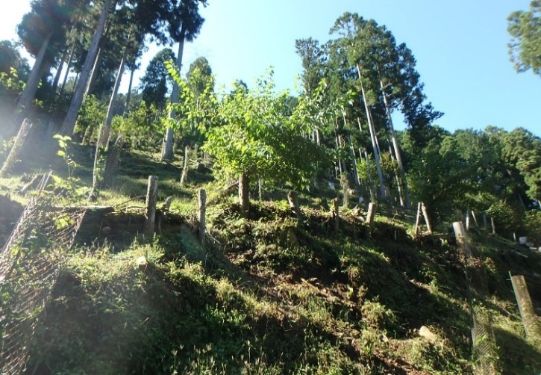
 | 撮影場所 ： ○○○‐2345

 | 実施日 ： R〇.〇.〇

件 名
施 業 種
撮影時期
施業後
○○○-2345
○○
○
○
全景
 | 施業前と同じ箇所で撮影する

植栽（地拵え）
森林施業記録写真（植栽（地拵え））


 | 施業前状況写真（遠景）

 | 撮影場所 ： ○○○‐2345

 | 実施日 ： R〇.〇.〇

件 名
施 業 種
撮影時期
施業前
○○○-2345
○○
○
○
地拵え
 | 【注意】
 | 植生が判定できる写真とする

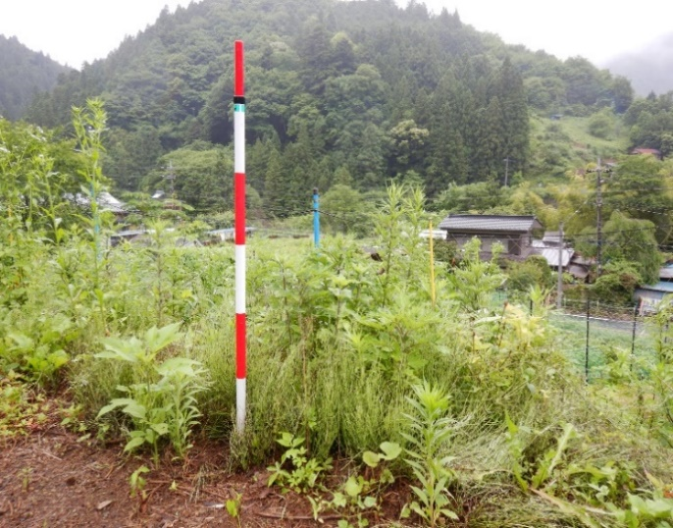
 | 施業前状況写真（近景）

 | 撮影場所 ： ○○○‐2345

 | 実施日 ： R〇.〇.〇

件 名
施 業 種
撮影時期
施業中
○○○-2345
○○
○
○
地拵え
植生
草地、0.5ｍ以上
 | 【注意】
 | 植生が判定できる写真とする 植生の高さが判定できるよう、赤白ポールまたはスケール等により寸法を表示する

 | 施業状況写真
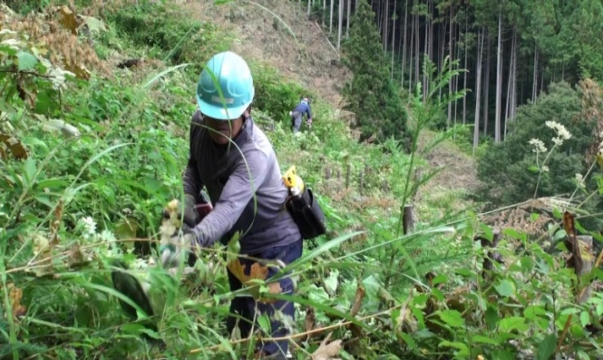
 | 撮影場所 ： ○○○‐2345

 | 実施日 ： R〇.〇.〇

件 名
施 業 種
撮影時期
施業中
○○○-2345
○○
○
○
地拵え
地拵え状況
刈払い機

森林施業記録写真（植栽（地拵え））


 | 完了写真

 | 撮影場所 ： ○○○‐2345

 | 実施日 ： R〇.〇.〇

件 名
施 業 種
撮影時期
施業後
○○○-2345
○○
○
○
地拵え
 | 【注意】
 | 施業前と同じ箇所で撮影する

間伐（搬出）
森林施業記録写真（間伐（搬出））

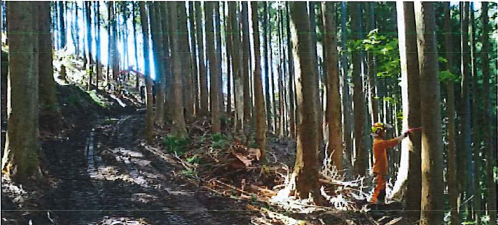
 | 選木状況

 | 撮影場所 ： ○○○‐2345

 | 実施日 ： R〇.〇.〇

件 名
施 業 種
撮影時期
施業中
○○○-2345
○○
○
○
搬出間伐
選木状況

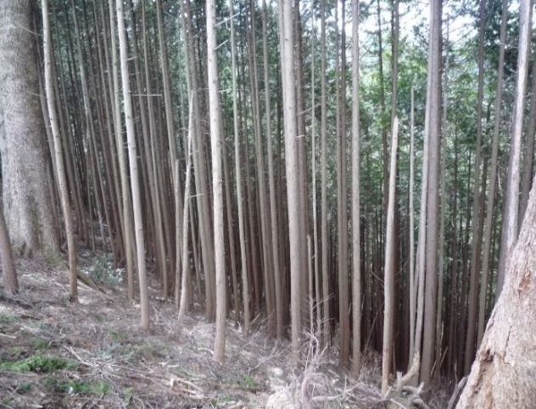
 | 間伐前（近景）

 | 撮影場所 ： ○○○‐2345

 | 実施日 ： R〇.〇.〇

件 名
施 業 種
撮影時期
施業前
○○○-2345
○○
○
○
搬出間伐

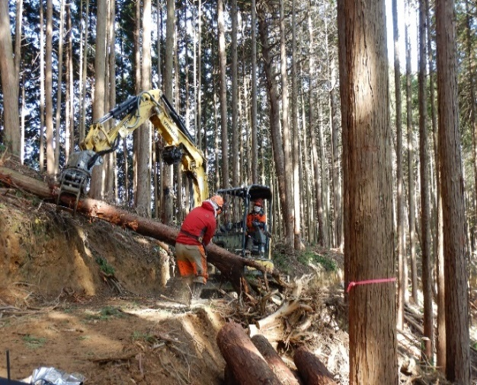
 | 作業中

 | 撮影場所 ： ○○○‐2345

 | 実施日 ： R〇.〇.〇

件 名
施 業 種
撮影時期
施業中
○○○-2345
○○
○
○
搬出間伐
造材状況（チェンソー）
 | 【注意】
 | 造材状況がわかる写真を撮影

森林施業記録写真

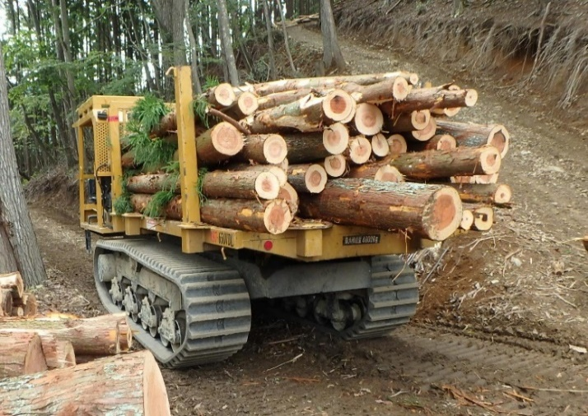
 | 搬出状況

 | 撮影場所 ： ○○○‐2345

 | 実施日 ： R〇.〇.〇

件 名
施 業 種
撮影時期
施業中
○○○-2345
○○
○
○
搬出間伐
搬出状況
 | 【注意】
 | 搬出機械がわかる写真を撮影

 | 完了写真
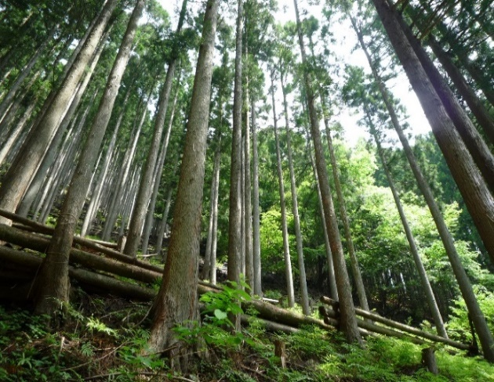
 | 撮影場所 ： ○○○‐2345

 | 実施日 ： R〇.〇.〇

件 名
施 業 種
撮影時期
施業中
○○○-2345
○○
○
○
搬出間伐
 | 【注意】
 | 施業前と同じ箇所で撮影する

間伐材搬出事業
森林施業記録写真（間伐材搬出事業）

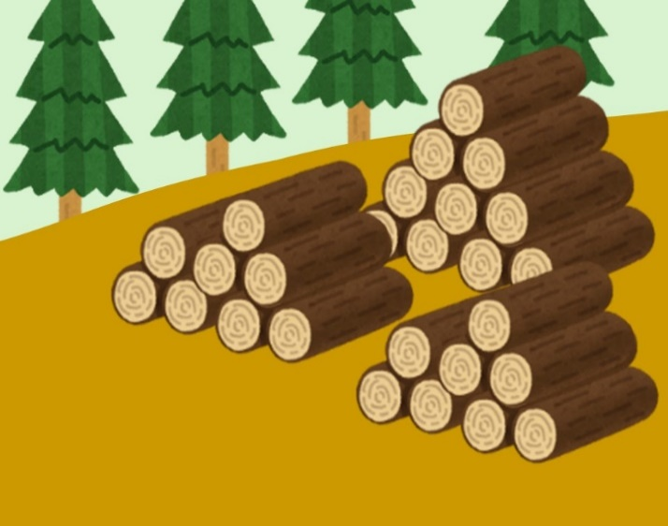
 | 集積状況

 | 撮影場所 ： ○○○‐2345

 | 実施日 ： R〇.〇.〇

件 名
施 業 種
撮影時期
施業中
○○○-2345
○○
○
○
搬出間伐
○○○
 | 【注意】
 | 土場等における集積状況がわかる写真を撮影


 | 集積状況

 | 撮影場所 ： ○○○‐2345

 | 実施日 ： R〇.〇.〇

件 名
施 業 種
撮影時期
施業中
○○○-2345
○○
○
○
搬出間伐
○○○
 | 【注意】
 | 土場等における集積状況がわかる写真を撮影 ※検収をこの状況でする場合には、丸太の径（末口）、長さ及び本数がわかる写真も合わせて撮影する（搬出材積集計表と照合できるように番号を管理する）

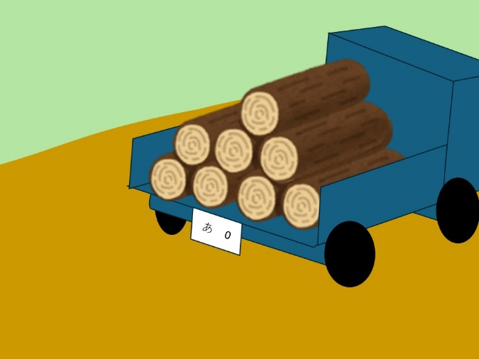
 | 積込状況

 | 撮影場所 ： ○○○‐2345

 | 実施日 ： R〇.〇.〇

件 名
施 業 種
撮影時期
施業前
○○○-2345
○○
○
○
搬出間伐
 | 【注意】
 | 運搬車両への積込状況がわかる写真を撮影 （運搬車両ごとに撮影する）

森林施業記録写真（間伐材搬出事業）

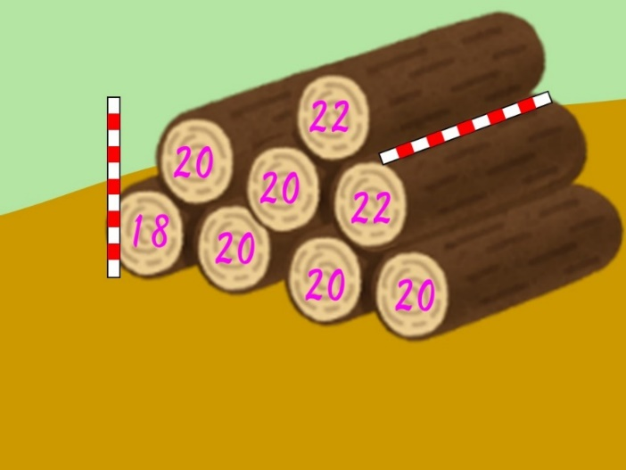
 | 検収

 | 撮影場所 ： ○○○‐2345
 | 実施日 ： R〇.〇.〇
 | はい積み番号 ：

件 名
施 業 種
撮影時期
施業中
○○○-2345
○○
○
○
搬出間伐
○○○
 | 【注意】
 | 土場等または運搬先における丸太の径（末口）、長さ及び本数がわかる写真を撮影 （搬出材積集計表と照合できるように番号を管理する）

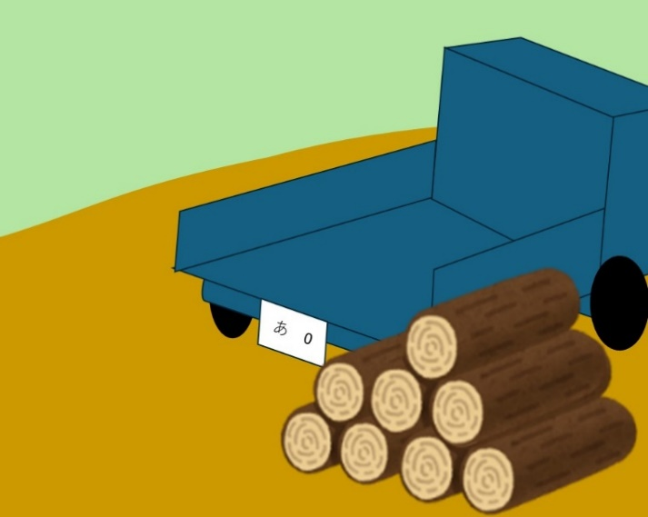
 | 荷下ろし状況

 | 撮影場所 ： ○○○‐2345

 | 実施日 ： R〇.〇.〇

件 名
施 業 種
撮影時期
施業中
○○○-2345
○○
○
○
搬出間伐
 | 【注意】
 | 運搬先における荷下ろし状況がわかる写真を撮影 （運搬車両ごとに撮影する）

